Hoja1
 |  |  |  | PROPUESTA NO.
 |  |  |  | FECHA | 111193
 |  |  |  | VALIDEZ | 15 DIAS
Calle 12 No. 42b-05 Zona Industrial de Puente Aranda - Bogotá D.C. |  |  |  | CLIENTE: SENA CAQUETA
PBX: 2916900 - Fax: 4305230 |  |  |  | CENTRO TECNOLÓGICO DE LA AMAZONIA - BIENESTAR AL APRENDIZ
E-mail: lida.cantor@panamericana.com.co

COD TVEC | IMAGEN | NOMBRE DEL PRODUCTO | DESCRIPCION | MARCA | cantidad | VALOR UNITARIO SIN IVA | VALOR IVA | VALOR UNITARIO TOTAL | VALOR TOTAL
900501394 | 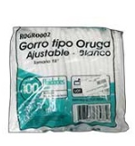 | GSF01-GORRO DESECHABLE BLANCO T/ORUGA PAQX100U | GORRO DESECHABLE BLANCO TIPO ORUGA PAQUETE X 100 UNIDADES Presentacion: Caja X 100 Fabricado: Con tela no tejida de polipropileno Color: Blanco Con elástico alrededor Sistema de pliegues tipo oruga en toda la superficie Capacidad elástica de extendido **Sujeto a disponibilidad de inventario | GENERICO | 12 | $ 24,100 | $ 4,579 | $ 28,679 | $ 344,148
900504834 |  | GSF01-DELANTAL PVC BLANCO CALIBRE 18 | DELANTAL PVC BLANCO CALIBRE 18 Color Blanco Calibre: 18 Presentación 1 unidad Medida: Largo 115 cm x 82 cm ancho | GENERICOS | 24 | $ 21,400 | $ 4,066 | $ 25,466 | $ 611,184
900522835 |  | GSF01-OVEROL TIPO PILOTO AZUL OSCURO EN DRIL VULCANO C/CINTAS REFLECTIVAS TALLA S | MARCA GENERICO REFERENCIA. S/R TALLA: S OVEROL TIPO PILOTO AZUL OSCURO EN DRIL VULCANO C/CINTAS REFLECTIVAS Y UN SOLO LOGO BORDADO EL COLOR DE LA IMAGEN ES DE REFERENCIA Y PUEDE TENER VARIACIONES EN EL PRODUCTO REAL. *Sujeto a disponibilidad de inventario* | GENERICO | 4 | $ 194,100 | $ 36,879 | $ 230,979 | $ 923,916
900522836 |  | GSF01-OVEROL TIPO PILOTO AZUL OSCURO EN DRIL VULCANO C/CINTAS REFLECTIVAS TALLA M | MARCA GENERICO REFERENCIA. S/R TALLA: M OVEROL TIPO PILOTO AZUL OSCURO EN DRIL VULCANO C/CINTAS REFLECTIVAS Y UN SOLO LOGO BORDADO EL COLOR DE LA IMAGEN ES DE REFERENCIA Y PUEDE TENER VARIACIONES EN EL PRODUCTO REAL. *Sujeto a disponibilidad de inventario* | GENERICO | 20 | $ 194,100 | $ 36,879 | $ 230,979 | $ 4,619,580
900522837 |  | GSF01-OVEROL TIPO PILOTO AZUL OSCURO EN DRIL VULCANO C/CINTAS REFLECTIVAS TALLA L | MARCA GENERICO REFERENCIA. S/R TALLA: L OVEROL TIPO PILOTO AZUL OSCURO EN DRIL VULCANO C/CINTAS REFLECTIVAS Y UN SOLO LOGO BORDADO EL COLOR DE LA IMAGEN ES DE REFERENCIA Y PUEDE TENER VARIACIONES EN EL PRODUCTO REAL. *Sujeto a disponibilidad de inventario* | GENERICO | 12 | $ 194,100 | $ 36,879 | $ 230,979 | $ 2,771,748
900522838 |  | GSF01-OVEROL TIPO PILOTO AZUL OSCURO EN DRIL VULCANO C/CINTAS REFLECTIVAS TALLA XL | MARCA GENERICO REFERENCIA. S/R TALLA: XL OVEROL TIPO PILOTO AZUL OSCURO EN DRIL VULCANO C/CINTAS REFLECTIVAS Y UN SOLO LOGO BORDADO EL COLOR DE LA IMAGEN ES DE REFERENCIA Y PUEDE TENER VARIACIONES EN EL PRODUCTO REAL. *Sujeto a disponibilidad de inventario* | GENERICO | 3 | $ 194,100 | $ 36,879 | $ 230,979 | $ 692,937
900509855 | 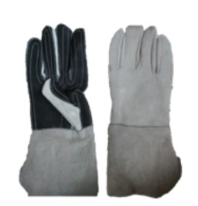 | GSF01-GUANTE REFORZADO CARNAZA LARGO NEGRO PAR | Marca: Genericos Referencia: S/R Elaborado en: Carnaza con refuerzo en cuero negro en la palma y dedos Tiempo de entrega: 10-15 Días aproximadamente validez de la oferta : 10 Días Inventario sujeto a venta previa. *sujeto a disponibilidad de invnetario* | GENERICO | 34 | $ 11,700 | $ 2,223 | $ 13,923 | $ 473,382
CREAR EN TIENDA |  | GUANTE DIELECTRICO CLASE 0 | Guantes de caucho natural beige, aislantes, bordes cortados. La forma ergonómica del guantes y su interior ligeramente empolvado facilita el ponérselos y quitárselos. La estructura a base de caucho natural proporciona altas características dieléctricas: Caracteristicas : Material: Caucho natural Color: Beige Tallas: 6 a 12 Clase: 0 Tensión max de uso 1000VAC Tensión de prueba 5000VAC Tensión max de uso 1500VDC Tensión de prueba 20000VDC Cumple EN 60903 e IEC 60903 Longitud 36cm Categoría RC | REGELTEX | 23 | $ 295,900 | $ 56,221 | $ 352,121 | $ 352,121
CREAR EN TIENDA |  | REF GTI32016 GUANTIN ANTISUDORAL | Guantin inferior del kit dieléctrico para trabajos con tensión. Protector anti sudoración 100% en algodón, realiza la tarea de absorber la humedad creada por el usuario al momento de manipular los guantes dieléctricos y de protección mecánica. Guante de alto confort que no posee ningún tipo de recubrimiento, costuras invisibles y planas. Guante talla única que se adapta a diferentes tamaños del usuario, fabricación nacional y se encuentran en color blanco. | REGELTEX | 35 | $ 9,400 | $ 1,786 | $ 11,186 | $ 11,186
8503106 |  | GSF01-GUANTE INGENIERO VAQUETA REFORZADO PAR | GUANTE INGENIERO VAQUETA REFORZADO PAR | GENERICO | 61 | $ 13,200 | $ 2,508 | $ 15,708 | $ 958,188
900511544 |  | GSF01-BATA EN DACRON MANGA LARGA BLANCA SIN LOGO TALLA M | Marca: Generico Elaborada en Dacron Talla M Color: Blanco Diseño: Bata con manga larga, sin logo, ajuste cierre con boton **Sujeto a disponibilidad de inventario | GENERICO | 14 | $ 72,300 | $ 13,737 | $ 86,037 | $ 1,204,518
900511543 |  | GSF01-BATA EN DACRON MANGA LARGA BLANCA SIN LOGO TALLA S | Marca: Generico Elaborada en Dacron Talla S Color: Blanco Diseño: Bata con manga larga, sin logo, ajuste cierre con boton **Sujeto a disponibilidad de inventario | GENERICO | 19 | $ 72,300 | $ 13,737 | $ 86,037 | $ 1,634,703
900511545 |  | GSF01-BATA EN DACRON MANGA LARGA BLANCA SIN LOGO TALLA L | Marca: Generico Elaborada en Dacron Talla L Color: Blanco Diseño: Bata con manga larga, sin logo, ajuste cierre con boton **Sujeto a disponibilidad de inventario | GENERICO | 19 | $ 72,300 | $ 13,737 | $ 86,037 | $ 1,634,703
900511135 | 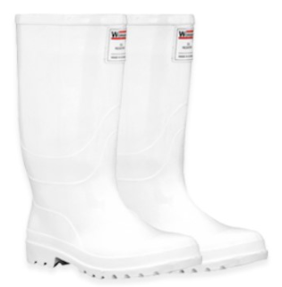 | GSF01-BOTA WORKMAN PVC BLANCA TALLA 37 | Referencia 2400010 Talla 37 Color Blanco, sin puntera Material PVC 100% Impermeable Forro: Poliester texturizado tejido en rizo que brinda mas confort Plantilla: Plantilla anatómica y anti fatiga en poliuretano, forrada en poliester. Resistencia: Acidos grasos, grasas naturales y bajas temperaturas , Impermeabilidad: 100% **Sujeto a disponibilidad de inventario****EL COLOR DE LA IMAGEN ES DE REFERENCIA Y PUEDE TENER VARIACIONES EN EL PRODUCTO REAL. | CROYDON | 2 | $ 92,200 | $ 17,518 | $ 109,718 | $ 219,436
900511136 |  | GSF01-BOTA WORKMAN PVC BLANCA TALLA 38 | Referencia 2400010 Talla 38 Color Blanco, sin puntera Material PVC 100% Impermeable Forro: Poliester texturizado tejido en rizo que brinda mas confort Plantilla: Plantilla anatómica y anti fatiga en poliuretano, forrada en poliester. Resistencia: Acidos grasos, grasas naturales y bajas temperaturas , Impermeabilidad: 100% **Sujeto a disponibilidad de inventario****EL COLOR DE LA IMAGEN ES DE REFERENCIA Y PUEDE TENER VARIACIONES EN EL PRODUCTO REAL. | CROYDON | 2 | $ 92,200 | $ 17,518 | $ 109,718 | $ 219,436
900507112 | 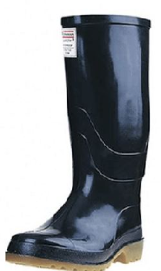 | GSF01-BOTA WORKMAN PVC NEGRA PAR T.39 | REFERENCIA: Workman Waterproof Color Negro 46 ALTURA: 32 cm interna. Zapatón 12-15 cm promedio PESO: 2049 gr., promedio Workman Safety. 1457 gr. promedio Zapatón Workman Safety. PROCESO: Doble Inyección de PV.C. Bicolor FORRO: Textil texturizado en rizo que brinda más confort. PLANTILLA: Plantilla anatómica y antifatiga en poliuretano, forrada en poliéster. ENTRESUELA: En acero, cumple con la norma EN 12568, resiste una fuerza de punción mínima de 1100 N ó 247 lbf. PUNTERA SEGURIDAD: En acero, cumple con la norma EN 12568,resiste una fuerza de compresión de 15 KN ó 3372 lbf, y el impacto de 200 J. SUELA: Antideslizante, excelente agarre, con un resultado de 0,57 en seco y 0,50 humedo, según ensayo ASTM F 1677-05.**EL COLOR DE LA IMAGEN ES DE REFERENCIA Y PUEDE TENER VARIACIONES EN EL PRODUCTO REAL. | CROYDON | 4 | $ 78,400 | $ 14,896 | $ 93,296 | $ 373,184
900524323 | 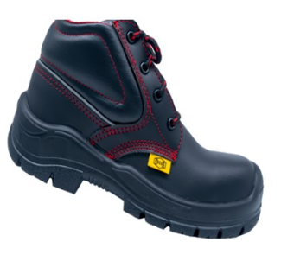 | GSF01-BOTA DE SEGURIDAD STRONG NEGRA TALLA 35 REF 001 | MARCA: FOCUS BOTIN DE SEGURIDAD, FABRICADO EN MICROPIEL NEGRA, CON PUNTERA DE COMPOSITE, SUELA DE INYECCION DIRECTA AL CORTE BIDENSIDAD (PU/PU) DIELECTRICO, REFLECTIVO: Material con alto reﬂejo de la luz. OJALETES: Plásticos, no conductores de electricidad. RESISTENCIA A RIESGO ELÉCTRICO NORMA: ASTM F2412-18A Y F2413-18. REQUISITO: Aplicación de 18 Kv durante 1 minuto, corriente en fuga no mayor a 1 mA, sin disrupción,RESISTENCIA DE LA PUNTERA AL IMPACTO Y COMPRESIÓN: NORMA: ISO 22568-2:2020. REQUISITO: Resistencia al impacto 200 J y resistencia a compresión de 15KN.ABRASIÓN DE LA SUELA: NORMA: ISO 20345:2021. REQUISITO: La pérdida de material debe ser menor o igual a 250 mm3 *Sujeto a disponibilidad de inventario* | FOCUS | 1 | $ 110,800 | $ 21,052 | $ 131,852 | $ 131,852
900524325 |  | GSF01-BOTA DE SEGURIDAD STRONG NEGRA TALLA 37 REF 001 |  | FOCUS | 2 | $ 110,800 | $ 21,052 | $ 131,852 | $ 263,704
900524326 |  | GSF01-BOTA DE SEGURIDAD STRONG NEGRA TALLA 38 REF 001 |  | FOCUS | 2 | $ 110,800 | $ 21,052 | $ 131,852 | $ 263,704
900524327 |  | GSF01-BOTA DE SEGURIDAD STRONG NEGRA TALLA 39 REF 001 |  | FOCUS | 10 | $ 110,800 | $ 21,052 | $ 131,852 | $ 1,318,520
900524328 |  | GSF01-BOTA DE SEGURIDAD STRONG NEGRA TALLA 40 REF 001 |  | FOCUS | 14 | $ 110,800 | $ 21,052 | $ 131,852 | $ 1,845,928
900524329 |  | GSF01-BOTA DE SEGURIDAD STRONG NEGRA TALLA 41 REF 001 |  | FOCUS | 2 | $ 110,800 | $ 21,052 | $ 131,852 | $ 263,704
900524330 |  | GSF01-BOTA DE SEGURIDAD STRONG NEGRA TALLA 42 REF 001 |  | FOCUS | 6 | $ 110,800 | $ 21,052 | $ 131,852 | $ 791,112
900524331 |  | GSF01-BOTA DE SEGURIDAD STRONG NEGRA TALLA 43 REF 001 |  | FOCUS | 1 | $ 110,800 | $ 21,052 | $ 131,852 | $ 131,852
900503952 |  | GSF01-KIT CASCO MILENIUM CLASS BLANCO CON TAFILETE | Marca: LIBUS Referencia: 903786+902414 Características Diseñado para proteger la cabeza del impacto de objetos que caen libremente. Diseño modular que permite el montaje de productos de protección facial, auditiva, ocular y soldadura. Fabricado en polietileno, se distingue por su moderno diseño y excelente terminación. Hebilla trasera para anclaje de mentonera de 3 puntos. Versiones: Sin ventilación. ** Sujeto a disponibilidad de inventario | LIBUS | 34 | $ 30,100 | $ 5,719 | $ 35,819 | $ 1,217,846
900522831 | 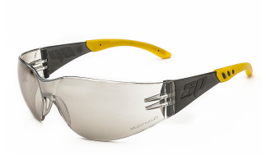 | GAFA SPY FLEX AF LENTE CLARO REF:352451600040 | MARCA STEELPRO: CARACTERÍSTICAS LENTE CLARO • Anti-Empañante. • Propiedad Anti-Rayaduras. • Inserto de goma hipoalergénica en las patillas. • Filtro solar sin especificación para el infrarrojo, grado de protección 5-3,1, clase óptica 1, resistencia mecánica a impactos. MATERIAL:Lente: Policarbonato • Marco: Nylon • Patillas: PVC Hipoalergénico | STEELPRO | 25 | $ 9,000 | $ 1,710 | $ 10,710 | $ 267,750
900522832 | 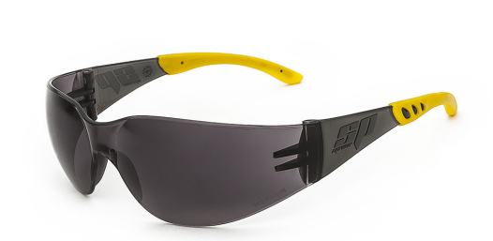 | GAFA SPY FLEX AF LENTE OSCURO REF:352451600041 | MARCA STEELPRO: CARACTERÍSTICAS LENTE OSCURO • Anti-Empañante. • Propiedad Anti-Rayaduras. • Inserto de goma hipoalergénica en las patillas. • Filtro solar sin especificación para el infrarrojo, grado de protección 5-3,1, clase óptica 1, resistencia mecánica a impactos. MATERIAL:Lente: Policarbonato • Marco: Nylon • Patillas: PVC Hipoalergénico | STEELPRO | 45 | $ 9,000 | $ 1,710 | $ 10,710 | $ 481,950
900521051 |  | GSF01-GORRO TIPO PAVA EN DRIL AZUL OSC.CON LOGO | MARCA: GENERICO REFERENCIA: GENERICO GORRA TIPO PAVA COLOR AZUL OSC. ELABORADA EN DRIL RAZA CON CUELLO PARA PROTECCIÓN SOLAR REMOVIBLE, CORDÓN CON TANCA PARA AJUSTAR , UN LOGO BORDADO TAMAÑO BOLSILLO, DISEÑO SEGÚN IMAGEN DE REFERENCIA *SUJETO A DISPONIBILIDAD DE INVENTARIO | GENERICO | 34 | $ 77,500 | $ 14,725 | $ 92,225 | $ 3,135,650
900523781 |  | GSF01-PROTECTOR SOLAR FACTOR COLOR SPF 50 X 12 UND | MARCA: NUDE Referencia: S/R Presentación: Caja X 12 unidades Contenido unidad: 10 ML SPF: 50 Filtro UVA / UVB Pantalla solar *Sujeto a disponibilidad de inventario* | NUDE | 30 | $ 56,500 | $ 10,735 | $ 67,235 | $ 67,235

